Alytus
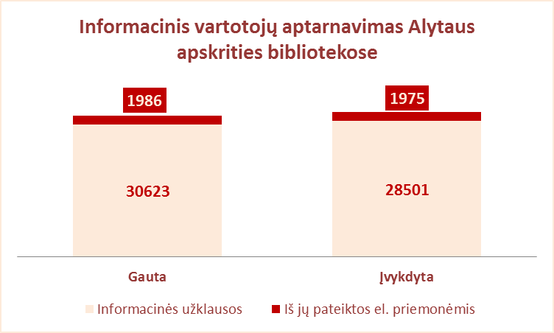
3.10. INFORMACINIS VARTOTOJŲ APTARNAVIMAS ALYTAUS APSKRITIES SAVIVALDYBIŲ VIEŠOSIOSE BIBLIOTEKOSE 2012 M.

 |  | Informacinių užklausų skaičius
Eil. | Savivaldybių | SVB tinklo b-kose |  |  |  | VB |  |  |  | Miesto fil. |  |  |  | Kaimo fil. |  |  |  | Vidutiniškai |  | Vidutiniškai
Nr. | viešosios | Gauta |  | Įvykdyta |  | Gauta |  | Įvykdyta |  | Gauta |  | Įvykdyta |  | Gauta |  | Įvykdyta |  | 1-me miesto f. |  | 1-me kaimo fil.
 | bibliotekos | iš viso | el. paštu | iš viso | el. paštu | iš viso | el. paštu | iš viso | el. paštu | iš viso | el. paštu | iš viso | el. paštu | iš viso | el. paštu | iš viso | el. paštu | gauta | įvykdyta | gauta | įvykdyta
1 | Alytaus m. | 11396 | 911 | 10912 | 911 | 10780 | 911 | 10328 | 911 | 616 | 0 | 584 | 0 | x | x | x | x | 205 | 195 | x | x
2 | Alytaus r. | 7164 | 577 | 7121 | 587 | 3481 | 452 | 3451 | 452 | 760 | 0 | 760 | 0 | 2923 | 125 | 2910 | 135 | 380 | 380 | 97 | 97
3 | Druskininkai | 3288 | 0 | 3042 | 0 | 1844 | 0 | 1824 | 0 | 412 | 0 | 382 | 0 | 1032 | 0 | 836 | 0 | 412 | 382 | 516 | 418
4 | Lazdijai | 8072 | 426 | 7782 | 423 | 2803 | 32 | 2731 | 32 | 1054 | 0 | 1054 | 0 | 4215 | 394 | 3997 | 391 | 1054 | 1054 | 162 | 154
5 | Varėna | 2689 | 54 | 2619 | 54 | 711 | 20 | 710 | 20 | x | x | x | x | 1978 | 34 | 1909 | 34 | x | x | 82 | 80
Iš viso: |  | 32609 | 1968 | 31476 | 1975 | 19619 | 1415 | 19044 | 1415 | 2842 | 0 | 2780 | 0 | 10148 | 553 | 9652 | 560 | 2051 | 2011 | 857 | 749

Vilnius
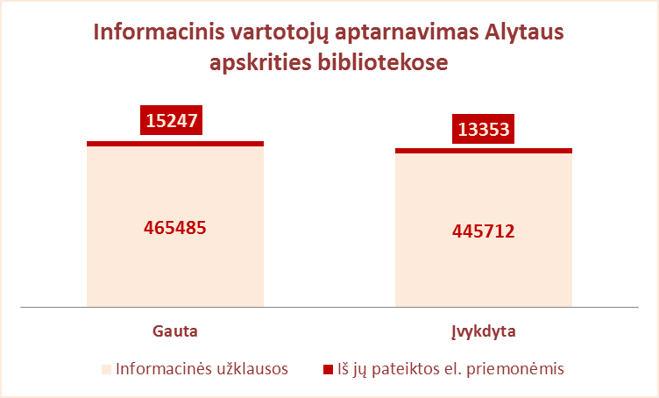
3.10. INFORMACINIS VARTOTOJŲ APTARNAVIMAS VILNIAUS APSKRITIES SAVIVALDYBIŲ VIEŠOSIOSE BIBLIOTEKOSE 2012 M.

 |  | Informacinių užklausų skaičius
Eil. | Savivaldybių | SVB tinklo b-kose |  |  |  | VB |  |  |  | Miesto fil. |  |  |  | Kaimo fil. |  |  |  | Vidutiniškai |  | Vidutiniškai
Nr. | viešosios | Gauta |  | Įvykdyta |  | Gauta |  | Įvykdyta |  | Gauta |  | Įvykdyta |  | Gauta |  | Įvykdyta |  | 1-me miesto f. |  | 1-me kaimo fil.
 | bibliotekos | iš viso | el. paštu | iš viso | el. paštu | iš viso | el. paštu | iš viso | el. paštu | iš viso | el. paštu | iš viso | el. paštu | iš viso | el. paštu | iš viso | el. paštu | gauta | įvykdyta | gauta | įvykdyta
1 | Elektrėnai | 18470 | 67 | 18470 | 67 | 11770 | 67 | 11770 | 67 | 4482 | 0 | 4482 | 0 | 2218 | 0 | 2218 | 0 | 4482 | 4482 | 222 | 222
2 | Šalčininkai | 7581 | 316 | 7577 | 316 | 3597 | 105 | 3597 | 105 | 1230 | 56 | 1230 | 56 | 2754 | 155 | 2750 | 155 | 615 | 615 | 120 | 120
3 | Širvintos | 4697 | 4 | 4582 | 4 | 1797 | 4 | 1787 | 4 | x | x | x | x | 2900 | 0 | 2795 | 0 | x | x | 145 | 140
4 | Švenčionys | 4153 | 20 | 4133 | 20 | 1396 | 19 | 1394 | 19 | 1630 | 0 | 1630 | 0 | 1127 | 1 | 1109 | 1 | 815 | 815 | 62 | 62
5 | Trakai | 5725 | 386 | 5413 | 425 | 1964 | 0 | 1799 | 0 | 2258 | 384 | 2210 | 384 | 1503 | 2 | 1404 | 41 | 1129 | 1105 | 116 | 108
6 | Ukmergė | 13371 | 582 | 13208 | 582 | 6758 | 21 | 6683 | 21 | x | x | x | x | 6613 | 561 | 6525 | 561 | x | x | 228 | 225
7 | Vilniaus r. | 6861 | 279 | 6228 | 227 | 524 | 45 | 464 | 45 | 722 | 0 | 693 | 0 | 5615 | 234 | 5071 | 182 | 361 | 347 | 144 | 130
Iš viso: |  | 60858 | 1654 | 59611 | 1641 | 27806 | 261 | 27494 | 261 | 10322 | 440 | 10245 | 440 | 22730 | 953 | 21872 | 940 | 1480 | 1473 | 148 | 144
8 | Vilniaus m. | 419874 | 13593 | 399454 | 11712 | 0 | 0 | 0 | 0 | 419874 | 13593 | 399454 | 11712 | x | x | x | x | 18255 | 17368 | x | x
Iš viso: |  | 480732 | 15247 | 459065 | 13353 | 27806 | 261 | 27494 | 261 | 430196 | 14033 | 409699 | 12152 | 22730 | 953 | 21872 | 940 | 3289 | 3140 | 148 | 144

